产量统计
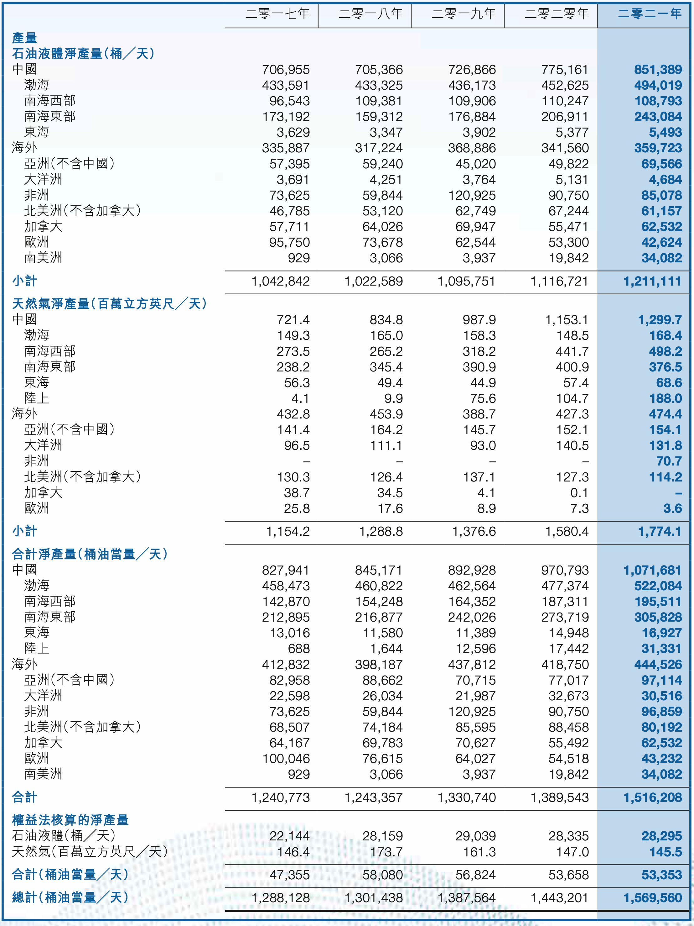
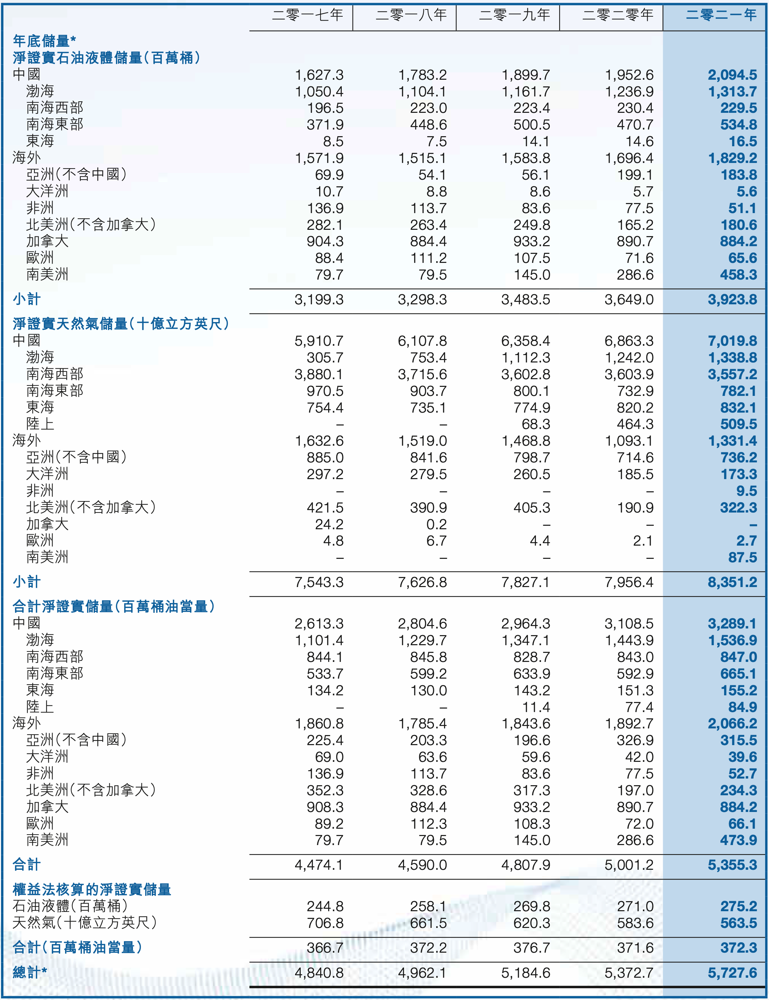
产量 | 2017 | 2018 | 2019 | 2020 | 2021 | 2022

